Layout Screen
Detail Design | Project | ERP.NET 9.0 | ID Screen | OOF2112 | Created By | Hoàng vũ | Updated By | Hoàng vũ
 | Module | OO | Name Screen | Xem chi tiết công việc | Created Date | 10/18/2017 | Updated Date | 10/18/2017

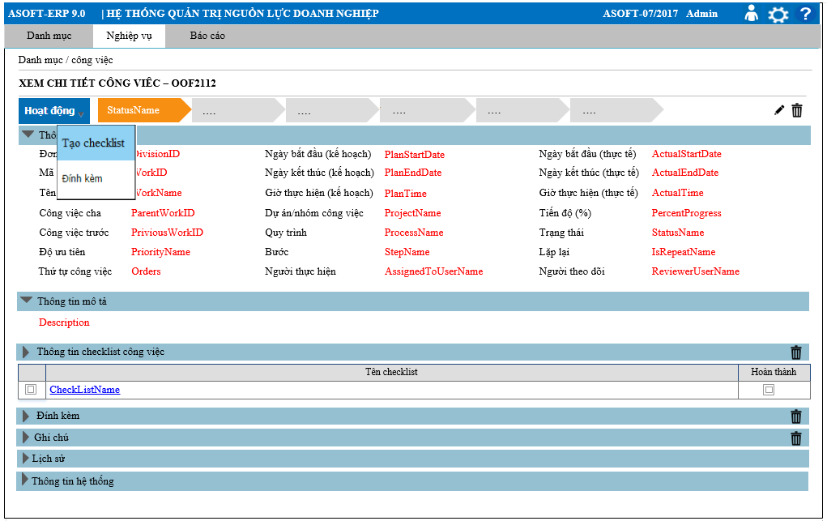
Layout |  |  |  |  |  |  | Overview
 |  |  |  |  |  |  | Sử dụng màn hình: Cho phép xem chi tiết công việc

 |  |  |  |  |  |  | Flow Screen
 |  |  |  |  |  |  | Login TM -> Nghiệp vụ -> Công việc -> Danh sách công việc (Dạng danh sách) -> Chọn vào link [Mã công việc] -> Xem chi tiết công việc_OOF2112

Form Func Spec
Detail Design |  | Project | ERP.NET 9.0 | ID Screen | OOF2112 | Created By | Hoàng vũ | Updated By | Hoàng vũ
 |  | Module | OO | Name Screen | Xem chi tiết công việc | Created Date | 10/18/2017 | Updated Date | 10/18/2017

I. KHÁI QUÁT CHỨC NĂNG
 | Chức năng này cho phép load lên xem thông tin chi tiết của công việc
II. LOAD DỮ LiỆU (FORM_LOAD)
 | 1. Kiểm tra phân quyền
 |  | Kiểm tra phân quyền theo mã Form, mã người dùng (UserID)
 | 2. Biến và tham số

 | 3. Đổ nguồn cho combo

 | 4. Đổ nguồn cho Form, Grid, Control
 | - Thực @SQL001,luồng 4, luồng 5, luồng 6: load dữ liệu các tab tương ứng trong form OOF2112

 | 5. Đổ nguồn ngoại lệ cho combo

III. XỬ LÝ SỰ KiỆN

 | Luồng 0: Click Link Dãy [trạng thái]
Dialog message 00ML000024
(Yes/No?)
Yes
Kiểm tra DivisionID
@SQL005
Click Link [StatusName] Form OOF2112
Update
@SQL006
Load Form OOF2112 thực thi @SQL001

No
Text Message
00ML000050

 | Luồng 1: Click button btnEditWorkID [Sửa công việc] + Truyền tham số @APK gọi đến màn hình OOF2111 sửa công việc + Nhận tham số @APK từ màn hình OOF2111 truyền vào @SQL001 để load lại tab [Thông tin công việc], [Thông tin mô tả], [Thông tin hệ thống ] và Xem luồng 4 load [Thông tin lịch sử]

 | Luồng 2: Click button btnDeletedWorkID [Xóa công việc]

Click btnDeletedWorkID
Form TMF2022
Load Form OOF2110 thực thi @SQL002, đóng form OOF2112
Dialog message 00ML000024
(Yes/No?)
Yes
No
Delete
@SQL004

 | Luồng 3: Thực thi câu @SQL003 nếu trả về lớn hơn 1 DivivsionID thì hiển thị control [Đơn vị], ngược lại bằng 1 sẽ ẫn control [Đơn vị]

 | Luồng 4: Xử lý tab lịch sử theo chuẩn (Tham khảo tài liệu phân tích chi tiết lịch sử) Với @RelatedToTypeID = 48

 | Luồng 5: Xử lý tab ghi chú theo chuẩn (Tham khảo tài liệu phân tích chi tiết ghi chú)

 | Luồng 6: Xử lý tab đính kèm theo chuẩn (Tham khảo tài liệu phân tích chi tiết đính kèm)

 | Luồng 7: Xử lý load từng tab màn hình OOF2112
 | + Khi màn hình OOF2112 load lên lần đầu: thì chỉ mở tab [Thông tin cơ hội], [Thông tin mô tả] và tab [Thông tin hệ thống], tất cả các tab khác đóng và không load câu SQL

 | Luồng 8: Click dropdown [Hoạt động] - Click link [Đính kèm]: xử lý đính kèm theo chuẩn - Click link [Tạo checklist]: truyền tham số @DivisionID và @APK của OOF2112 gọi đến màn hình OOF2114, sau khi đóng màn hình OOF2114 thì thực thi @SQL009 để load lại tab [Thông tin checklist công việc] - Click link [Tên checklist]: truyền tham số @DivisionID và @APKDetail của tab [thông tin checklist công việc] gọi đến màn hình OOF2114, sau khi đóng màn hình OOF2114 thì thực thi @SQL009 để load lại tab [Thông tin checklist công việc] - Click button [Xóa checklist]: thực thi @SQL008 check và xóa

IV. LƯU NEW (SAVE_CLICK)
 | 1. Kiểm tra trước khi lưu

 | 2. Lưu

V. LƯU EDIT (SAVE_CLICK)
 | 1. Kiểm tra trước khi lưu
 | Thực hiện luồng nghiệp vụ: 5, 6, 8
 | 2. Lưu
 | Thực hiện luồng nghiệp vụ: 5, 6, 8
VI. LƯU DELETE (SAVE_CLICK)
 | 1. Kiểm tra trước khi lưu
 | Thực hiện luồng nghiệp vụ: 5, 6, 8
 | 2. Lưu
 | Thực hiện luồng nghiệp vụ: 5, 6, 8
VII. IN (PRINT_CLICK)

